Перчатки хб
 |  | ООО «Фабрика Уралтекстиль» г.Екатеринбург
 |  | ИНН/КПП 6658360370/667101001, ОГРН 1106658006707
 |  | г. Екатеринбург, улица Малышева, 28, офис 502/2
 |  | Почтовый адрес: 623280, Свердловская область, г.Ревда, ул Республиканская, 65
 |  | тел./факс (343)318-26-31, (965)539-47-57 info@fab-uraltex.ru

№ п/п | арт. № | Фото | Описание | Характеристика |  | от упаковки до 1000 пар | от 1 000 до 5 000 | от 5000 до 20000 | Свыше 20 000 пар*

 |  | 7,5 класс вязки (Белые/черные/серые)
1 | X-001 | 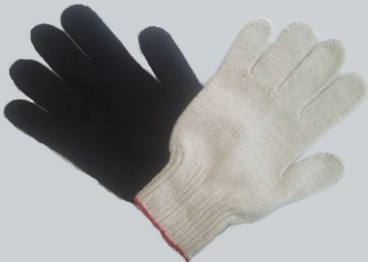 Фото | ЭКОНОМ(3-х нитка) Перчатки имеют стандартную плотность вязки – 7 петель на дюйм (7,5 класс вязки) и совокупной толщиной смесовой нити 117 текс (3-х нитка). Край манжеты обработан термоспекаемой нитью | Состав 70% х/б, 30% - полиэфир Вес и размер (длина) 22±2г, 22см Количество пар в упаковке 200 Объём упаковки ≈ 0,034м³/≈ 5кг | черные, серые | 11.30р. | 10.20р. | 9.70р. | 9.20р.
 |  |  |  |  | белые | 11.60р. | 10.50р. | 10.00р. | 9.50р.
2 | X-002 | 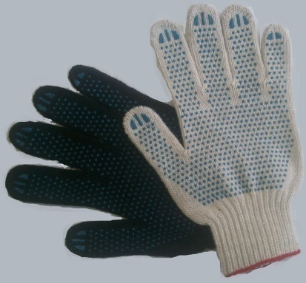 Фото | ЭКОНОМ(3-х нитка) с ПВХ-покрытием Перчатки имеют стандартную плотность вязки – 7 петель на дюйм (7,5 класс вязки) и совокупной толщиной смесовой нити 117 текс (3-х нитка). Благодаря полимерному покрытию обеспечивается дополнительная стойкость к истиранию и защита от скольжения. Край манжеты обработан термоспекаемой нитью | Состав 70% х/б, 30% - полиэфир Вес и размер (длина) 30±2, 22см Количество пар в упаковке 200 пар Объём упаковки ≈ 0,036м³/≈ 6,5кг | черные, серые | 12.90р. | 11.70р. | 11.10р. | 10.50р.
 |  |  |  |  | белые | 13.20р. | 12.00р. | 11.40р. | 10.80р.
3 | X-003 | Фото | ЭКСТРА (4-х нитка) Перчатки имют стандартную плотность вязки – 7 петель на дюйм (7,5 класс вязки) и совокупную толщину смесовой нити 167 текс (4-х нитка). Край манжеты обработан термоспекаемой нитью | Состав 70% х/б, 30% полиэфир Вес и размер (длина) 38±2 г , 24 см Количество пар в упаковке 200 Объём упаковки ≈ 0,037м³/≈ 7,6кг | черные, серые | 16.50р. | 15.00р. | 14.20р. | 13.50р.
 |  |  |  |  | белые | 17.40р. | 15.80р. | 15.00р. | 14.20р.
4 | X-004 | 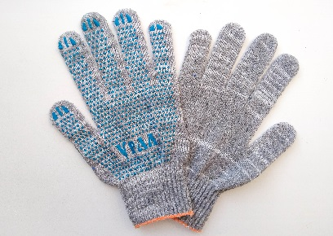 Фото | ЭКСТРА-ЛАЙТ с ПВХ "ТОЧКА" Перчатки имеют стандартную плотностью вязки – 7 петель на дюйм (7,5 класс вязки) и совокупную толщиной смесовой нити 134 текс. Край манжеты обработан термоспекаемой нитью. Благодаря полимерному покрытию обеспечивается дополнительная стойкость к истиранию и защита от скольжения | Состав 70% х/б, 30% полиэфир Вес и размер (длина) 34±2г , 23 см Количество пар в упаковке 200 Объём упаковки ≈ 0,04м³/≈ 6,8 кг | серые | 15.90р. | 14.40р. | 13.70р. | 13.00р.
5 | X-005 | 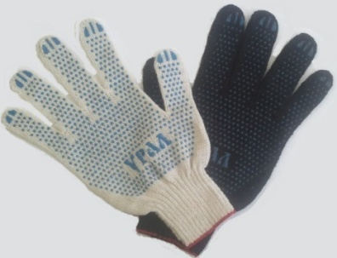 Фото | ЭКСТРА (4-х нитка) с ПВХ-покрытием Перчатки имеют стандартную плотностью вязки – 7 петель на дюйм (7,5 класс вязки) и совокупную толщиной смесовой нити 167 текс. Край манжеты обработан термоспекаемой нитью. Благодаря полимерному покрытию обеспечивается дополнительная стойкость к истиранию и защита от скольжения | Состав 70% х/б, 30% полиэфир Вес и размер (длина) 47±2г , 24 см Количество пар в упаковке 200 Объём упаковки ≈ 0,04м³/≈ 9,5кг | черные, серые | 18.10р. | 16.40р. | 15.60р. | 14.80р.
 |  |  |  |  | белые | 19.10р. | 17.30р. | 16.40р. | 15.60р.
6 | X-006 | Фото | ЛЮКС (5-ти нитка) Перчатки имеют стандартную плотность вязки – 7 петель на дюйм (7,5 класс вязки) и совокупную толщину смесовой нити 217 текс (5-ти нитка). Край манжеты обработан термоспекаемой нитью | Состав 70% х/б. 30% полиэфир Вес и размер (длина) 50±2 г , 24 см Количество пар в упаковке 200 Объём упаковки ≈ 0,049м³/≈ 10кг | черные, серые | 17.60р. | 16.00р. | 15.20р. | 14.40р.
 |  |  |  |  | белые | 19.10р. | 17.30р. | 16.40р. | 15.60р.
7 | X-007 | 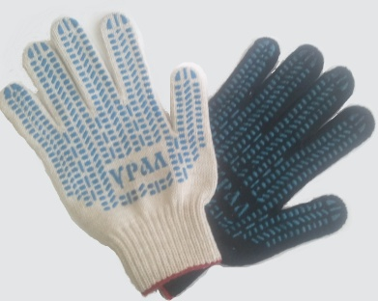 Фото | ЛЮКС (5-ти нитка) с ПВХ-покрытием Перчатки имеют стандартную плотность вязки – 7 петель на дюйм (7,5 класс вязки) и совокупную толщину смесовой нити 217 текс (5-ти нитка). Край манжеты обработан термоспекаемой нитью. Благодаря полимерному покрытию обеспечивается дополнительная стойкость к истиранию и защита от скольжения. Данная модель является самой популярной в своем классе | Состав 70% х/б. 30% полиэфир Вес и размер (длина) 62±2 г , 24 см Количество пар в упаковке 200 Объём упаковки ≈ 0,05м³/≈ 12,5кг | черные, серые | 19.10р. | 17.30р. | 16.40р. | 15.60р.
 |  |  |  |  | белые | 20.10р. | 18.20р. | 17.30р. | 16.40р.
8 | X-008 | Фото | ПРОФИ (6-ти нитка) Перчатки имеют стандартную плотность вязки – 7 петель на дюйм (7,5 класс вязки) и увеличенную совокупную толщину смесовой нити 267 текс (6-ти нитка, сверхплотная - лучшая модель в 7,5 классе вязки) | Состав 70% х/б. 30% полиэфир Вес и размер (длина) 63±2 г , 24 см Количество пар в упаковке 200 Объём упаковки ≈ 0,052м³/≈ 12,6 кг | черные, серые | 22.70р. | 20.60р. | 19.60р. | 18.60р.
 |  |  |  |  | белые | 24.60р. | 22.30р. | 21.20р. | 20.10р.
9 | X-009 | Фото | ПРОФИ (6-ти нитка) с ПВХ-покрытием Перчатки имеют стандартную плотность вязки – 7 петель на дюйм (7,5 класс вязки) и увеличенную совокупную толщину смесовой нити 267 текс (6-ти нитка, сверхплотная - лучшая модель в 7,5-ой классе вязки). Благодаря полимерному покрытию обеспечивается дополнительная стойкость к истиранию и защита от скольжения | Состав 70% х/б. 30% полиэфир Вес и размер (длина) 75±2 г , 24 см Количество пар в упаковке 200 Объём упаковки ≈ 0,06м³/≈ 15 кг | черные, серые | 24.10р. | 21.90р. | 20.80р. | 19.80р.
 |  |  |  |  | белые | 25.10р. | 22.80р. | 21.70р. | 20.60р.
 |  | 10 класс вязки (Белые/черные/серые)
10 | X-010 |  | ЭКСТРА (4-х нитка) Перчатки имеют повышенную плотность вязки 10 петель на дюйм (10 класс вязки) и совокупную толщину смесовой нити 117 текс(4-х нитка). Более плотная вязка обеспечивает лучшую защиту рук от производственных загрязнений. Малая совокупная толщина нити обеспечивает высокую чувствительность пальцев рук для проведения точных работ. Край манжеты обработан плотной термоспекаемой нитью | Состав 70% х/б, 30% полиэфир Вес и размер (длина) 35±2 г , 24 см Количество пар в упаковке 200 Объём упаковки ≈ 0,04м³/≈ 7кг | черные, серые | 13.50р. | 12.20р. | 11.60р. | 11.00р.
 |  |  |  |  | белые | 14.60р. | 13.20р. | 12.50р. | 11.90р.
11 | X-011 | Фото | ЭКСТРА (4-х нитка) с ПВХ-покрытием Перчатки имеют повышенную плотность вязки 10 петель на дюйм (10 класс вязки) и совокупную толщину смесовой нити 117 текс (4-х нитка). Более плотная вязка обеспечивает лучшую защиту рук от производственных загрязнений. Малая совокупная толщина нити обеспечивает высокую чувствительность пальцев рук для проведения тонких работ. Край манжеты обработан плотной термоспекаемой нитью. Благодаря полимерному покрытию ПВХ перчатки устойчивы к истиранию и защищены от скольжения | Состав 70% х/б, 30% полиэфир Вес и размер (длина) 45±2 г , 24 см Количество пар в упаковке 200 Объём упаковки ≈ 0,042м³/≈ 9кг | черные, серые | 15.10р. | 13.70р. | 13.00р. | 12.30р.
 |  |  |  |  | белые | 16.20р. | 14.70р. | 14.00р. | 13.30р.
12 | X-012 | Фото | ЛЮКС (5-ти нитка) Перчатки рабочие трикотажные имеют повышенную плотностью вязки – 10 петель на дюйм (10 класс вязки) и совокупную толщину смесовой нити 136 текс (5-ти нитка). Более плотная вязка обеспечивает лучшую защиту рук от производственных загрязнений. Край манжеты обработан термоспекаемой нитью | Состав 70% х/б, 30% полиэфир Вес и размер (длина) 42±2 г , 24 см Количество пар в упаковке 200 Объём упаковки ≈ 0,042м³/≈ 8,5кг | черные, серые | 16.00р. | 14.50р. | 13.80р. | 13.10р.
 |  |  |  |  | белые | 17.40р. | 15.80р. | 15.00р. | 14.20р.
13 | X-013 | Фото | ЛЮКС (5-ти нитка) с ПВХ-покрытием Перчатки рабочие трикотажные имеют повышенную плотностью вязки – 10 петель на дюйм (10 класс вязки) и совокупную толщину смесовой нити 136 текс (5-ти нитка). Более плотная вязка обеспечивает лучшую защиту рук от производственных загрязнений. Благодаря полимерному покрытию обеспечивается дополнительная стойкость к истиранию и защита от скольжения. Край манжеты обработан термоспекаемой нитью | Состав 70% х/б, 30% полиэфир Вес и размер (длина) 50±2 г , 24 см Количество пар в упаковке 200 Объём упаковки ≈ 0,043м³/≈ 10кг | черные, серые | 17.40р. | 15.80р. | 15.00р. | 14.20р.
 |  |  |  |  | белые | 18.90р. | 17.10р. | 16.20р. | 15.40р.
14 | X-014 | Фото | ПРОФИ (6-ти нитка) с ПВХ-покрытием Перчатки рабочие трикотажныеимеют повышенную плотность вязки – 10 петель на дюйм (10 класс вязки) и совокупную толщиной смесовой нити 167 текс (6-ти нитка) (сверхплотная - лучшая модель в 10-ом классе вязки). Более плотная вязка обеспечивает лучшую защиту рук от производственных загрязнений. Благодаря полимерному покрытию обеспечивается дополнительная стойкость к истиранию и защита от скольжения | Состав 70% х/б, 30% полиэфир Вес и размер (длина) 65±2 г , 24 см Количество пар в упаковке 200 Объём упаковки ≈ 0,046м³/≈ 13кг | черные, серые | 20.50р. | 18.60р. | 17.70р. | 16.80р.
 |  |  |  |  | белые | 22.30р. | 20.20р. | 19.20р. | 18.20р.
15 | Х-Х |  | Перчатки II - сорт | Перчатки имеющие дефекты ПВХ покрытия, надрывы, затяжки. Не для продажи в розничных точках. Эконом вариант для СЕБЯ, упаковка 200 пар |  | 8.00р.
* оптовая скидка определяется по совокупному месячному объему х/б перчаток

Спецперчатка
 |  | ООО «Фабрика Уралтекстиль» г.Екатеринбург
 |  | ИНН/КПП 6658360370/667101001, ОГРН 1106658006707
 |  | г. Екатеринбург, улица Малышева, 28, офис 502/2
 |  | Адрес: 623280, Свердловская область, г.Ревда, ул.Республиканская 65.
 |  | тел./факс (343)318-26-31, (965)539-47-57 info@fab-uraltex.ru

 |  | mdv@fab-uraltex.ru
№ п/п | арт | Фото | Описание | Характеристика | Цена <1000 пар, руб | Цена от 1000 пар*, руб

1 | с-01 | 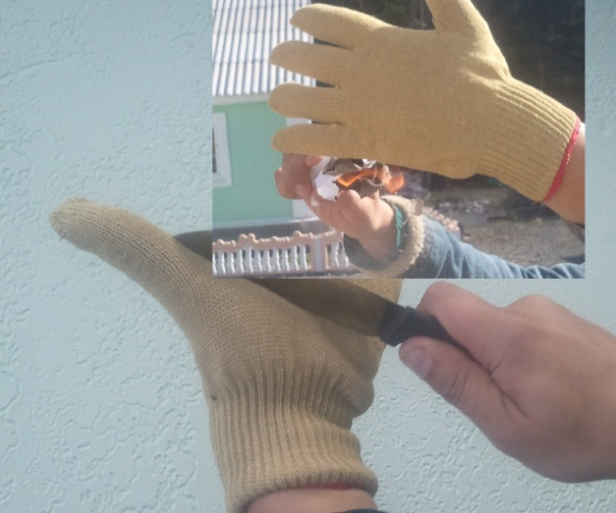 | Перчатки "Кевларовые" | Применяются при выполнении операций с острыми, нагретыми поверхностями. Защищают ладони от ожогов и порезов. Состав -двойная перчатка, верхний слой перчатка из чистого арамида, внутри х/б перчатка для удобства руки. Манжет обработан оверлоком. Упаковка 200 пар | - | договорная
2 | с-02 | 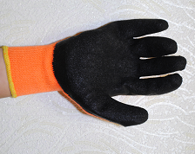 | Перчатки утепленные с покрытием "Грейфер" неглубокий/глубокий облив | Основа - вязаная акриловая перчатка с внутренним начесом, покрытие - вспененный латекс. Применяются при работе со скользкими предметами. Идеальная защита от проскальзывания. | - | договорная
3 | с-03 | 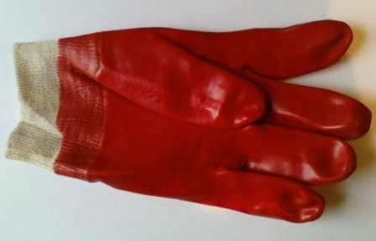 | Перчатки МБС маслобензостойкие "ГРАНАТ" | Текстильная основа, двойное покрытие красным латексом, идеальная защита рук при кратковременном контакте с щелочами и кислотами | - | договорная
4 | с-04 | 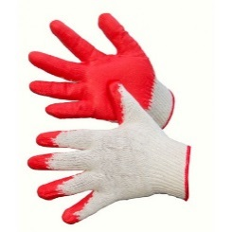 | Перчатки х/б вязаные с одинарным латексным покрытием | Перчатки х/б вязаные с одинарным латексным обливом, цвет облива в ассортименте | - | договорная
5 | с-05 | 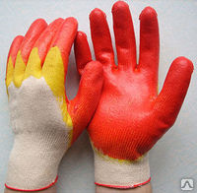 | Перчатки х/б вязаные с двойным латексным покрытием | Перчатки х/б вязаные, 13 клас вязки, с двойным латексным покрытием, цвет облива в ассортименте | - | договорная
6 | с-06 | 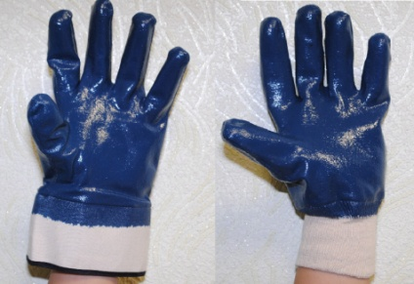 | Перчатки с полным нитриловым покрытием, трикотажный манжет/крага | Трикотажная основа с полным обливом нитрилом. Защищает от контактов с нефтепродуктами, кислотами, щелочами | - | договорная
7 | с-07 | 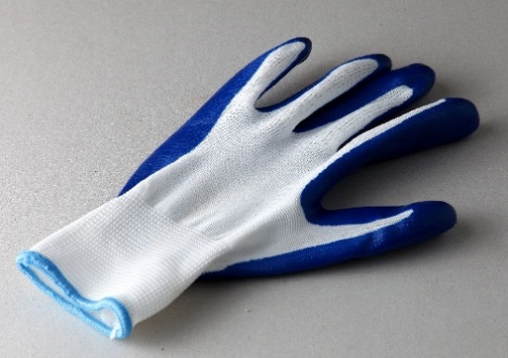 | Перчатка нейлоновая с частичным нитриловым обливом | Перчатка нейлоновая с частичным синим нитриловым обливом | - | договорная
8 | с-08 | 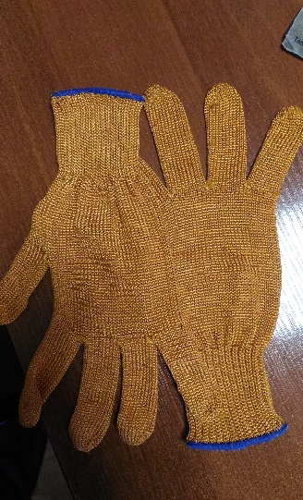 | Перчатки термостойкие (Арселон) | Перчатки термостойкие. Защищают от открытого пламени и порезов. Изготовлены из термостойкой нити Арселон | - | договорная
9 | с-09 | 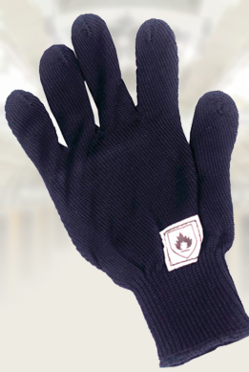 | Перчатки термостойкие (Номекс) | Перчатки термостойкие. Защищают от открытого пламени и порезов. С уровнем защиты от термических рисков электродуги 15,7 кал/см2. Изготовлены из метаарамидной нити | - | договорная
10 | с-10 | 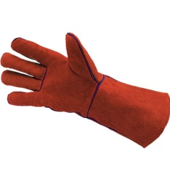 | Краги спилковые красные ТРЕК | Красный спилок, усиление швов спилковыми вставками | - | договорная
* оптовая скидка действует при заказе 1000 и более одного вида продукции.

Перчатки зима
 | ООО «Фабрика Уралтекстиль» г.Екатеринбург
 | ИНН/КПП 6658360370/667101001, ОГРН 1106658006707
 | г. Екатеринбург, улица Малышева, 28, офис 502/2
 | Адрес: 623280, Свердловская область, г.Ревда, ул Республиканская 65.
 | тел./факс (343)318-26-31, (965)539-47-57 info@fab-uraltex.ru

 | mdv@fab-uraltex.ru
№ п/п | арт. № | Фото | Описание | Характеристика | до 1000 пар | от 1 000 до 5 000 | Свыше 5 000 пар*

1 | z1 | 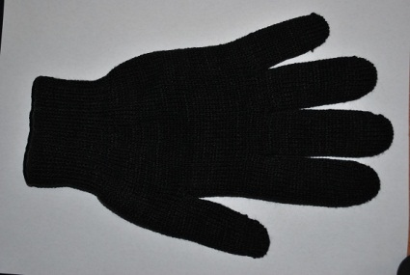 Фото | Полушерстяная рабочая Полушерстяные трикотажные перчатки характеризуются стандартной плотностью вязки - 7 петель на дюйм (7,5 класс вязки) и совокупной толщиной полушерстяной нити - 250 текс. Манжета обработана двойным оверлоком с латексной резинкой для максимально комфортной посадки перчатки по запястью руки. | Состав акрил, шерсть, х/б Вес и размер (длина) 75±2 г , 24 см Количество пар в упаковке 200 Объём упаковки ≈ 0,075м³/≈ 15кг | 72.80р. | 69.30р. | 66.00
2 | z2 | 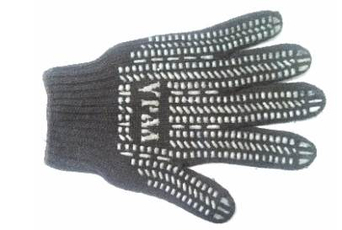 Фото | Полушерстяная рабочая с ПВХ-покрытием Полушерстяные трикотажные перчатки характеризуются стандартной плотностью вязки - 7 петель на дюйм (7,5 класс вязки) и совокупной толщиной полушерстяной нити - 250 текс. Манжета обработана двойным оверлоком с латексной резинкой для максимально комфортной посадки перчатки по запястью руки. Благодаря полимерному покрытию обеспечивается дополнительная стойкость к истиранию и защита от скольжения. | Состав акрил, шерсть, х/б Вес и размер (длина) 86±2 г , 24 см Количество пар в упаковке 200 Объём упаковки ≈ 0,087м³/≈ 17,2кг | 74.00р. | 70.40р. | 67.00
3 | z3 | 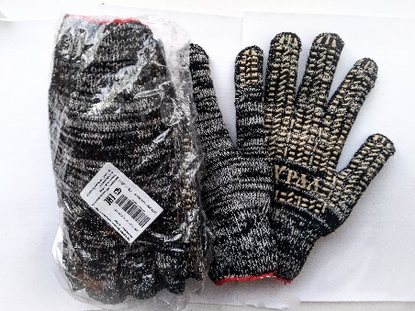 | Перчатки зимние вязаные с ПВХ Березка 7,5 класс вязки, 267 текс. Перчатки связаны из черной пряжи с добавлением белой. На тыльной стороне ладони нанесено полимерное покрытие из ПВХ белого цвета, рисунок – протектор. Перчатки запечатаны в п/э упаковку по 5 пар, на упаковке наклейка с необходимой информацией и штрихкодом. Хит 2017-2019 года на зимний период! | Состав 70% х/б, 30% полиэфир Вес и размер (длина) 80±4 г, 24 см Количество пар в упаковке - 5, групповая упаковка 160 пар или 32 упаковки Объём упаковки ≈ 0,05м³/≈ 13 кг | 25.80р. | 24.50р. | 23.30
4 | z4 | 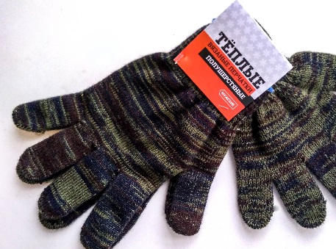 | Перчатки вязаные теплые полушерстяные Полушерстяные перчатки связаны из пряжи: 30% шерсть мериноса и 70% акрил. Длинный манжет сложен вдвое внутрь перчатки и прошит по кругу. Перчатки хорошо тянутся и облегают руку. Цвет любой. Каждая пара скрепляется изготовленным в типографии картхэдэром для подвешивания перчаток. НОВИНКА! | Состав 30% шерсть мериноса, 70% акрил Вес и размер (длина) 50±4 г, 23 см | 128.40р. | 115.00р. | 100.00
5 | z5 | 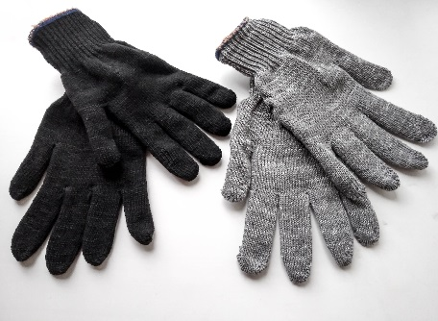 Фото | Двойные перчатки Двойные трикотажные перчатки характеризуются стандартной плотностью вязки - 7 петель на дюйм (7,5 класс вязки), составляются из двух черных или серых перчаток. Манжета обработана двойным оверлоком с латексной резинкой для максимально комфортной посадки перчатки по запястью руки. | Состав 70% х/б, 30% полиэфир Вес и размер (длина) 80±4 г, 24 см Количество пар в упаковке 100 Объём упаковки ≈ 0,065м³/≈ 16кг | 32.10р. | 30.50р. | 29.00
6 | z6 | 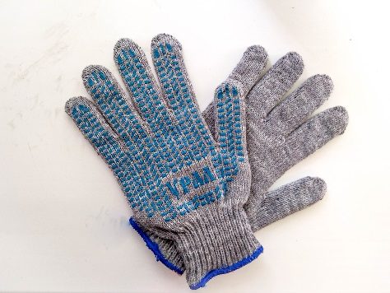 Фото | Двойные перчатки с ПВХ-покрытием Двойные трикотажные перчатки характеризуются стандартной плотностью вязки - 7 петель на дюйм (7,5 класс вязки), составляются из двух черных или серых перчаток. Манжета обработана двойным оверлоком с латексной резинкой для максимально комфортной посадки перчатки по запястью руки. Благодаря полимерному покрытию обеспечивается дополнительная стойкость к истиранию и защита от скольжения. | Состав 70% х/б, 30% полиэфир Вес и размер (длина) 90±4 г , 24 см Количество пар в упаковке 100 Объём упаковки ≈ 0,065м³/≈ 18кг | 34.30р. | 32.60р. | 31.00
7 | z7 | 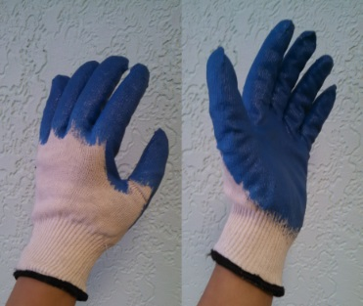 | Двойные перчатки с латексным покрытием Вязаные Х/Б перчатки, латексное покрытие - идеальная защита рук при кратковременном контакте с влажными поверхностями, х/б вкладыш служит дополнительным утеплением перчатки. | Вес и размер (длина) 70±5 г , 24 см Количество пар в упаковке 100 Объём упаковки ≈ 0,065м³/≈ 7кг | - | - | -
8 | z8 | 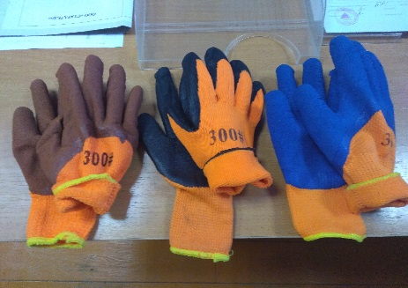 | Перчатки утепленные оранжевые Перчатки связаны из оранжевого акрила с внутренним начесом. Облиты вспененным латексом. Облив бывает глубокий и неглубокий. Манжета обработана оверлоком | Неглубокий облив - глубокий облив | - | - | -
9 | z9 | 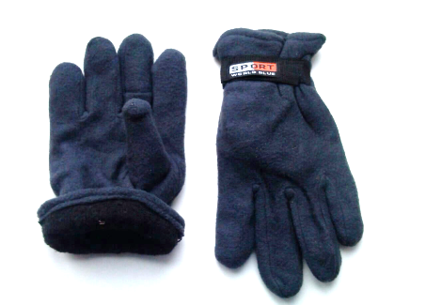 | Перчатки "Спорт" флисовые Перчатки выполнены из двух слоев флиса, черные, манжета на резинке с тыльной стороны, с лицевой стороны ремешок с надписью "SPORT world blue" на липучке |  | - | - | -
10 | z10 | 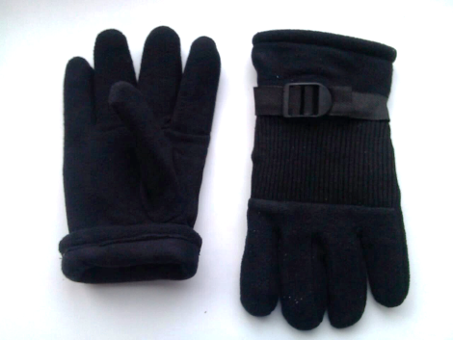 | Перчатки флисовые трехслойные Перчатки выполнены из трех слоев высококачественного флиса, черные, манжета на резинке с тыльной стороны, с лицевой стороны ремешок с пластиковой пряжкой и защитная вставка из плотной ткани черного или темно-коричевого цвета |  | - | - | -

